說明
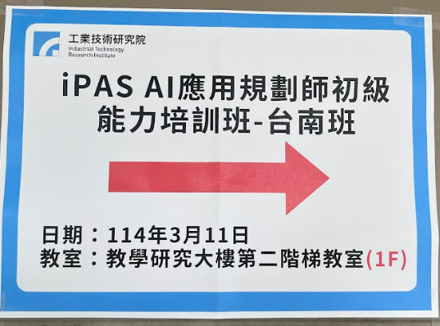
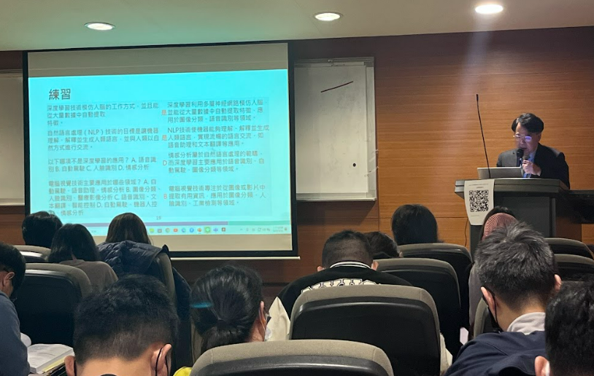
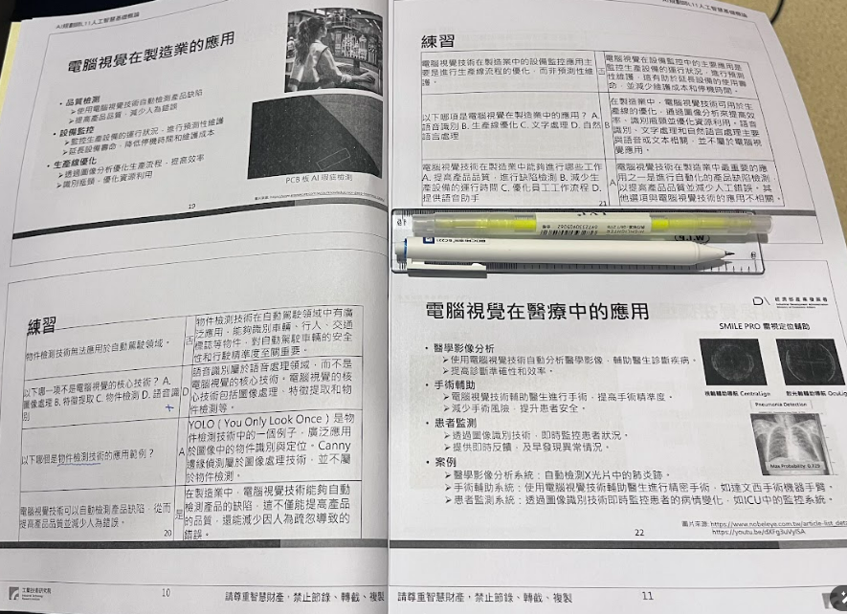
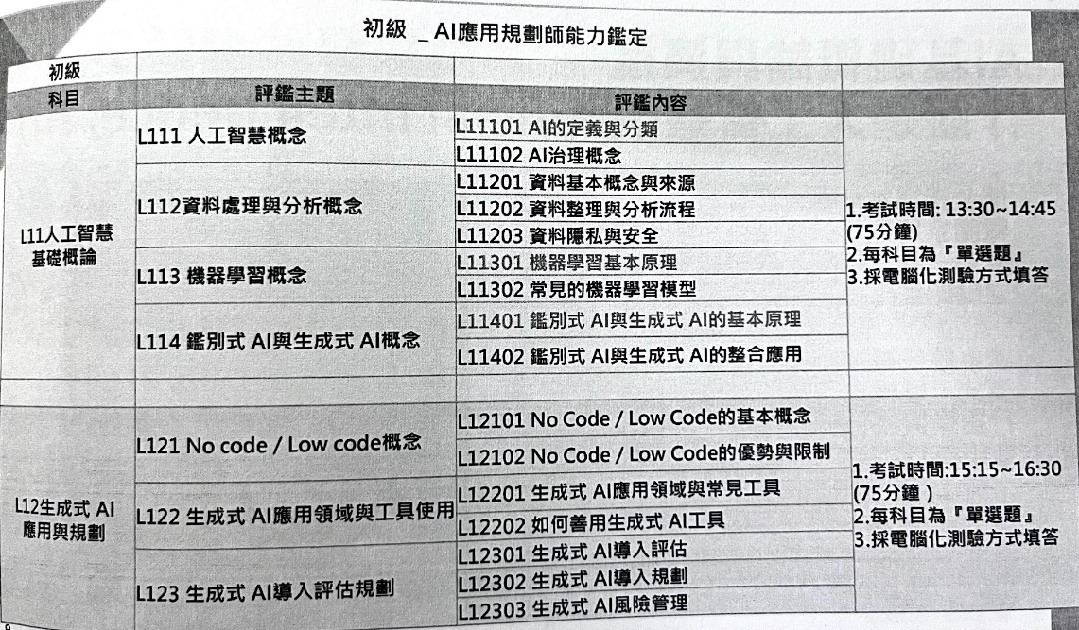
114 0311-0312 iPAS AI應用規劃師初級能力培訓班-台南班(第二梯) 講義教材練習題 彙整CCChen.
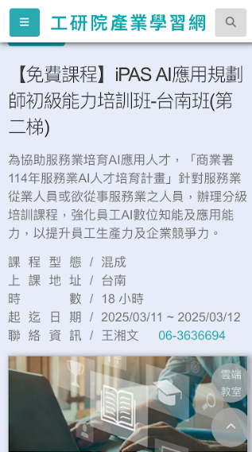
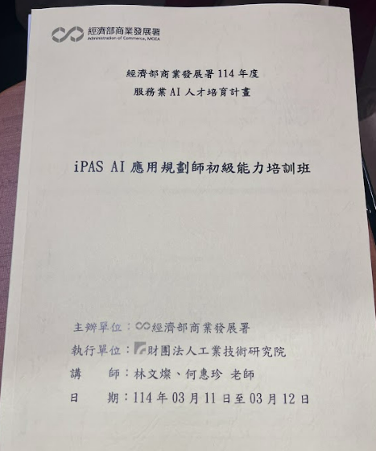
資料來源:
1. 與"產業人才AI三日班 "公版簡報1014頁內容相同
2. 與「製造業AI升級引擎」網站（人才培訓→線上課程）單元一~單元七 內容相同

備考策略
iPAS AI應用規劃師~初級能力鑑定 備考策略 CCChen
題目內容:
共2科,每科考50題單選題(答錯不倒扣)
每題2分, ˙70分合格, 每科可以錯15題
合格條件:
單科60分以上+兩科平均70分, 合格發證
備考策略:
科目一:範圍廣+單元多，預設得分65分, 可以錯17題
科目二:單元少+較單純，預設得分80分, 可以錯10題
考試範圍: 根據"AI應用規劃師能力鑑定評鑑內容範圍參考11402版本"
科目一: 人工智慧基礎概論 *****
預估題型: 基本題+法規題+理論概念題+模型題+整合應用題
考試主題範圍:
1. AI發展歷史 (時期+圖零測試) 概念 (重要度 ***)
2. AI治理(國內外法規) 概念 (重要度 *****)
歐盟 EU AI Act+台灣人工智慧基本法
數位發展部公部門人工智慧應用參考手冊
金融業運用人工智慧（AI）指引
行政院及所屬機關(構)使用生成式AI參考指引總說明及規定
3. 負責任AI 概念 (重要度 ***)
4. ML+DL 理論與概念 (重要度 *****)
ML: SL+USL+SSL+RL+回歸分類分群+演算法優化與調整
DL: NLP+LLM+Transformer+GPT+GAN+VAE
5. 資料處理與分析 (資料結構與大數據+ETL流程) 概念 (重要度 ****)
6. 資料隱私與安全 概念 (重要度 ****)
7. 鑑別式AI與生程式AI 基本原理 概念 (重要度 ***)
8. 鑑別式AI與生程式AI 整合應用 概念 (重要度 ****)
科目二: 生程式AI 應用領域與工具使用 ****
預估題型: 背誦題 +應用題
考試主題範圍:
1. No code/Low code 概念+平台 (重要度 **)
2. No code/Low code 優缺點+限制 (重要度 **)
3. 生程式AI 各領域應用工具 (API+Chat-GPT+Midjourney+DALL-E+) (重要度 ****)
4. 如何善用生程式AI 工具(prompt+RAG) (重要度 ***)
5. 生程式AI 導入評估 (製造業AI導入指引) (重要度 ****)
6. 生程式AI 導入規劃 (目標設置+資源分配) (重要度 ****)
7. 生程式AI 風險管理 (倫理風險+資料安全與隱私+合規姓) (重要度 **)
科目一: 基本題基本得分項目:
1. AI定義+AI發展時期+圖零測試目的
2. AI法規
3. 負責任AI 六大原則+XAI可解釋AI
4. 大數據 5V
5. 資料處理ETL
6. ML(SL+USL+RL)
7. DL(NLP+LLM+Transformer+GAN)
8. DAI+GAL 原理
9. DAI+GAL 應用
科目二: 基本題基本得分項目:
1. No code/Low code 概念+平台
2. No code/Low code 優缺點+限制
3. API+Chat-GPT+Midjourney+DALL-E 生成應用
4. 生程式AI 導入評估 流程與步驟
5. 製造業AI導入指引
6. 生程式AI 導入規劃 流程與步驟
7. 生程式AI 風險管理
刷題三階段:
第一階段: 基本分要先拿到 (每個科目猜題50題背熟) 平時背熟+爭取至少能每科拿到40~50 分
第二階段: 技術理論要熟悉 (重要知識點各猜題10題) 考前5日背熟 (決勝負分數)
第三階段: 加強重點題目 (專有名詞題+陷阱題+數字題+年份日期題 猜題50題) 考前2日背熟 (有得分都是賺到)

重要考試猜題
AI應用規劃師初級~重要考試點猜題~CCChen 2025/03/15 更新

科目 | 主題 | 知識點 | 題目 | 解析
一 | 人工智慧概念 | AI的定義與分類 | AI的定義 | 是一種讓電腦(或稱為：機器)具有類似人類學習、理解、創造、解決問題的技術能力。
一 | 人工智慧概念 | AI發展歷史 | 圖靈測試目的 | 艾瑞克·圖靈於1950年提出，旨在評估機器是否能夠表現出與人類相似的智能行為。 圖像測試的核心是檢查機器是否能模擬人類思維和執行，而不是展示它的運算能力。
一 | 人工智慧概念 | AI發展歷史 | AI 的分類 | 弱AI+強AI
公平性 (Fairness)+可解釋性 (Interpretability)+錯誤分析 (Error Analysis)+對抗性攻擊 (Counterfactual & What-If Analysis)+模型監控 (Model Monitoring )+資料隱私與安全性 (Data Privacy & Security )
一 | 人工智慧概念 | AI治理 | AI治理的目的 | 在於永續發展人工智慧（AI）的開發、部署和使用符合道德、法律和社群價值，以降低風險並最大化
一 | 人工智慧概念 | AI治理 | AI治理~6大核心 | 1.倫理與公平性（Essics & Fairness） 2.透明度與可解釋性（Transparency & Explainability） 3.隱私與資料保護（Privacy & Data Protection） 4.安全與可靠性（Security & Robusness） 5.法規與責任（Regulations & Accountability） 6.社會影響力與永續性（Social Impact & Sustainability）
一 | 人工智慧概念 | AI治理 | 負責任的AI 6大核心原則 | 1.公平性（Fairness） AI 系統應避免歧視，確保不同性別、種族、年齡、社會背景群體都能被公平對待 2.透明度 (Transparency) AI 的決策過程該是可理解、可解釋的，避免成為「黑箱」。 3.隱私與安全（Privacy & Security） AI 應遵守個人資料保護規範（如 GDPR、CCPA），確保使用者的資料不受濫用 4.可靠性與穩健性（Reliability & Robusness） 保證AI系統能在各種情況之下持續運行，減少錯誤或異常運作 5.責任歸屬（Accountability） 清 AI 技術故障時的義務歸屬，確保企業與開發者義務地處理問題 6.社會與環境影響（Social & Environmental Impact） AI的發展應考慮社會影響，避免對商業、社會平等等方面造成負面影響
一 | 人工智慧概念 | AI治理 | RAI 負責任AI儀表板~六大核心 | 公平性 (Fairness)+可解釋性 (Interpretability)+錯誤分析 (Error Analysis)+對抗性攻擊 (Counterfactual & What-If Analysis)+模型監控 (Model Monitoring )+資料隱私與安全性 (Data Privacy & Security )
一 | 人工智慧概念 | AI治理 | AI 包容性 (AI Inclusivity) | 指設計、開發和部署人工智慧 (AI) 系統的過程和結果，確保這些系統對所有不同背景、能力和群體的人們都是公平、公正、可及和有益的。
一 | 人工智慧概念 | AI治理 | AI 可解釋性 (Explainable AI, XAI) | 指使人工智慧 (AI) 系統的決策、行為和內部運作對於人類而言是可理解、可追溯和可解釋的能力。它旨在克服傳統「黑箱」AI 模型的局限性，提高 AI 系統的透明度、可信度和可靠性。
一 | 人工智慧概念 | AI治理 | InterprentML 機器學習可解釋性 | 推動負責任AI,提供多種技術來解釋模型行為+支持透明+黑盒模型, 包含以下技術: 整體預測+局部預測+特徵影響分析+假設分析
一 | 人工智慧概念 | 資料處理 | 大數據5v | 口訣:多數真速價 Volume (數據量)+Velocity (數據速度)+Variety (數據多樣性)+Veracity (數據真實性/準確性)+Value (數據價值)
一 | 人工智慧概念 | 資料處理 | 資料類型（Data Types）分類? | 依結構化程度分為 1.結構化（Structured）:使用行（Row）與列（Column）組成，類似於 Excel 表格 2.非結構化（Unstructured）:沒有明確的資料與資料表，資料可能來自不同的來源 3.半結構半結構化（Semi-structured):有標籤（Tag）或標記語言（Markup），但格式 有效
一 | 人工智慧概念 | 資料處理 | 資料整理與分析流程~六步驟 | 資料蒐集（Data Collection） 資料清理（Data Cleaning） 資料轉換與整合（Data Transformation & Integration） 探索性資料分析（Exploratory Data Analysis, EDA） 資料建模與分析（Data Modeling & Analysis） 可視化與報告（Visualization & Reporting）
一 | 人工智慧概念 | 資料處理 | 資料探勘ETL | 擷取+轉換+載入 大數據分析與商業智慧（BI）中，ETL（提取、轉換、載入）是關鍵的資料處理步驟，資料探勘（Data Mining）提供淨化、結構化的資料分析
一 | 人工智慧概念 | 資料處理 | ETL 三步驟流程 | 提取（Extract） – **從多種來源收集資料 轉變（Transform） – **清理與標準清理與標準資料 載入（Load） – **將清理後的資料顯示存入資料庫或資料倉儲
一 | 人工智慧概念 | 資料處理 | 資料前處理~六步驟 | 收集+清理+轉換+分類處理+特徵縮放+分配訓練
一 | 人工智慧概念 | 資料處理 | 資料分割成 "訓練集 (Training Set):" 用途? | 訓練集用於訓練機器學習模型
一 | 人工智慧概念 | 資料處理 | 資料分割成 "驗證集 (Validation Set):" 用途? | 驗證集用於調整模型超參數、選擇最佳模型架構，避免在測試集上過度擬合。
一 | 人工智慧概念 | 資料安全 | 資料加密技術 | AWS , RSA
一 | 人工智慧概念 | 資料安全 | 資料傳輸加密使用 | VPN, HTTPS
一 | 人工智慧概念 | 機器學習概念 | 機器學習ML的核心技術是什麼？ | 透過數據訓練模型，使機器具備預測和分類的能力
一 | 人工智慧概念 | 機器學習概念 | ML 模型類型 | 1.監督式學習（Supervised Learning） 使用標準資料（Labeled Data）進行培訓，目標是學習輸入與輸出之間的關係 2.非監督式學習（Unsupervised Learning） 有標準記錄基礎，標準是發現基礎的內部組織或模式 3.強化學習（Reinforcement Learning，RL） 透過獎懲（Reward & Punishment）學習最佳行為策略
一 | 人工智慧概念 | 機器學習概念 | ML 模型與類型應用 | SL+ 分類+迴歸 (決策樹+隨機森林+SVM) USL+分群+聚類+降維 (K-Means+PCA) RL: 環境+動作+回饋 (Q-Learning +DQN)
一 | 人工智慧概念 | 機器學習概念 | CV電腦視覺技術主要應用於領域 | 圖像分類、人臉識別、醫療影像分析
一 | 人工智慧概念 | 生成式AI | GPT 中英文 | 英文:Generative Pre-trained Transformer 中文:生成式預訓練轉換器 生成式 (Shēngchéng Shì): 指模型的主要功能是生成新的文本。 預訓練 (Yùxùnliàn): 指模型在大量文本數據上事先進行了訓練，學習了通用的語言知識。 轉換器 (Zhuǎnhuàn Qì): 指模型底層使用的神經網路架構是 Transformer。
一 | 人工智慧概念 | 生成式AI | OPEN AI GPT-3模型參數量 | 1750億
一 | 人工智慧概念 | 生成式AI | OPEN AI GPT-4模型參數量 | 1.8萬億
一 | 人工智慧概念 | DAI+GAI 基本原理 | 鑑別式AI與生成式AI差異? | 鑑別式 AI: 其核心目標是學習輸入數據 (X) 和輸出標籤 (Y) 之間的條件機率分佈 P(Y|X)。換句話說，它學習如何根據輸入數據來區分或分類不同的類別或預測一個數值。它專注於劃分數據點的邊界。 生成式 AI: 其核心目標是學習輸入數據 (X) 的機率分佈 P(X)，或者更複雜地學習聯合機率分佈 P(X, Y)。換句話說，它學習如何生成與訓練數據相似的新數據樣本。它專注於理解數據的底層結構和模式。
一 | 人工智慧概念 | DAI+GAI 基本原理 | 鑑別式AI與生成式AI常用模型與方法? | 鑑別式AI: SVM+CNN+邏輯迴歸, 主要是分辨"對應關係", 適合於決策問題. 生成式AI: GAN+VAE, 主要是"生成新數據與內容" 適合於創造與生成應用.
一 | 人工智慧概念 | DAI+GAI 整合應用 | 生成式AI~GAN 應用?
一 | 人工智慧概念 | DAI+GAI 整合應用
一 | 人工智慧概念 | DAI+GAI 整合應用
一 | 人工智慧概念 | 台灣AI法規 | 數位發展部公部門人工智慧應用參考手冊
一 | 人工智慧概念 | 台灣AI法規 | 人工智慧基本法草案
一 | 人工智慧概念 | 台灣AI法規 | 行政院及所屬機關(構)使用生成式AI參考指引 | 為使行政院及所屬機關（構）（以下簡稱各機關）使用生成式 AI提升行政效率，並避免其可能帶來之國家安全、資訊安全、人權、隱私、倫理及法律等風險，特就各機關使用生成式 AI 應注意之事項，訂定本參考指引。
一 | 人工智慧概念 | 台灣AI法規 | 行政院及所屬機關(構)使用生成式AI參考指引 | 國科會 2023/08/31 發布指引
一 | 人工智慧概念 | 台灣AI法規 | 行政院及所屬機關(構)使用生成式AI參考指引 | 核心原則: 安全性與隱私性+責任與問責+資料治理
一 | 人工智慧概念 | 台灣AI法規 | 行政院及所屬機關(構)使用生成式AI參考指引 | 生成式 AI 產出之資訊，須由業務承辦人就其風險進行客觀且專業之最終判斷，不得取代業務承辦人之自主思維、創造力及人際互動。
一 | 人工智慧概念 | 台灣AI法規 | 行政院及所屬機關(構)使用生成式AI參考指引 | 製作機密文書應由業務承辦人親自撰寫，禁止使用生成式 AI。 前項所稱機密文書，指行政院「文書處理手冊」所定之國家機密文書及一般公務機密文書。
一 | 人工智慧概念 | 台灣AI法規 | 行政院及所屬機關(構)使用生成式AI參考指引
一 | 人工智慧概念 | 台灣AI法規 | 金融業運用人工智慧（AI）指引
一 | 人工智慧概念 | 台灣AI法規 | 製造業AI導入指引

一 | 人工智慧概念 | 國外AI法規 | 歐盟人工智慧法案 AI Act 目標? | 目標是確保人工智慧 (AI) 系統在歐盟市場上是安全的、尊重基本權利和價值觀的，並促進人工智慧的投資和創新。 該法案將建立一套完善的符合性評估程序，以規範高風險AI系統的開發和使用。此外，法案還將對AI系統的透明度、可解釋性和非歧視性提出要求。
一 | 人工智慧概念 | 國外AI法規 | AI Act在AI技術監管上最關注哪些領域? | 保護公民健康,安全與基本權利
一 | 人工智慧概念 | 國外AI法規 | 歐盟人工智慧法案 AI Act 核心? | 以風險為基礎的分級管理+強調基本權利和倫理價值+提升透明度和可解釋性+促進創新和單一市場+強調資料治理和品質+建立監管和執法機制+
一 | 人工智慧概念 | 國外AI法規 | AI Act 法案將AI系統根據其潛在風險分為幾個層級? | 四個層級 不可接受風險、高風險、有限風險和最低風險。
一 | 人工智慧概念 | 國外AI法規 | AI Act 針對哪一類AI系統提供更嚴格的監管? | 高風險AI
一 | 人工智慧概念 | 國外AI法規 | 歐盟人工智慧法案 AI Act 罰則? | 全球年營業額 6%
一 | 人工智慧概念 | 國外AI法規 | 歐盟人工智慧法案 AI Act 機構? | 設立人工智慧辦公室, 成立歐洲人工智慧委員會
一 | 人工智慧概念 | 國外AI法規 | 美國加州消費者隱私法案 (CCPA) 核心? | 賦予加州消費者對其企業持有的個人資訊顯著的權利和控制權。 提高透明度+賦予消費者控制權+保護消費者免受歧視
一 | 人工智慧概念 | 國外AI法規
一 | 人工智慧概念 | 國外AI法規

二 |  | No code/Low cpde概念
二 |  | No code/Low cpde優點與限制
二 |  |  | 導入AI 四個階段
 |  |  | Transformer
 |  |  | RAG檢索增強生成

